Hoja1
ID | Descripcion | Consulta / Datos de entrada | Precondiciones | Prioridad | Tipo de Caso | Pasos a ejecutar | Resultado Esperado | Estado | Resultado Obtenido | Post-Condiciones | Requisitos Funcional | Evidencia | Observaciones
TC001 | Crear usuario en Falabella, utilizando datos validos. Entorno Chrome | Nombre: Esteban Apellido: Test Email:testeando@yopmail.com Clave:testtest Confirmar clave:testtest País de residencia: Argentina N° de documento: 38999321 Género: Hombre Fecha de nacimiento: 17/08/1974 Celular: 1138442345 | El usuario no debe estar registrado, tampoco logueado | ALTA | Positivo | 1. Ingresar al siguiente URL: https://secure.falabella.com.ar/falabella-ar/myaccount/register.jsp?CJSESSIONID=6ovKyMizQXwmMcGtNej45EEo.node3205&CURRENCYCODE=ARS&fromPage=&DPSLogout=true 2.Ingresar Nombre 3.Ingresar Apellido 4.Ingresar Email 5.Ingresar Contraseña 6.Ingresar Nuevamente la Contraseña 7.Seleccionar Pais De Residencia 8.Ingresar Numero De Documento 9. Seleccionar Genero 10. Seleccionar Fecha de Nacimiento 11. Ingresar Numero de Celular 12. Aceptar Terminos Y Condiciones. 13. Hacer Click en Guardar | El sistema deberia enviarnos a una nueva pagina donde nos indique el Request ID. | Aprobado | Usuario Creado con el siguiente Request ID: 18274944103187495702 | Se enviar un correo electronico donde se da la Bienvenida e indica como activar la cuenta. | Req-Fun001: Crear usuario en Falabella | 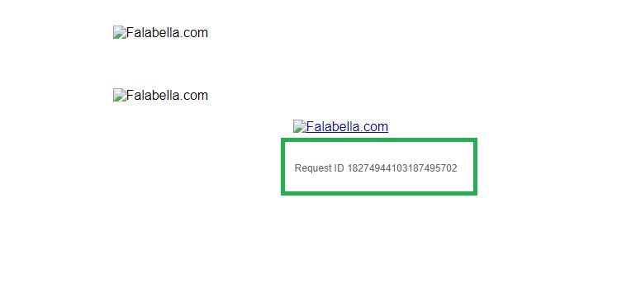 | Se recomienda implemetar un captcha al registro de usuarios
TC002 | Intentar crear usuario ya registrado previamente. Entorno Chrome | Nombre: Esteban Apellido: Test Email:testeando@yopmail.com Clave:testtest Confirmar clave:testtest País de residencia: Argentina N° de documento: 38999321 Género: Hombre Fecha de nacimiento: 17/08/1974 Celular: 1138442345 | El usuario no debe estar registrado, tampoco logueado | ALTA | Negativo | 1. Ingresar al siguiente URL: https://secure.falabella.com.ar/falabella-ar/myaccount/register.jsp?CJSESSIONID=6ovKyMizQXwmMcGtNej45EEo.node3205&CURRENCYCODE=ARS&fromPage=&DPSLogout=true 2.Ingresar Nombre 3.Ingresar Apellido 4.Ingresar Email 5.Ingresar Contraseña 6.Ingresar Nuevamente la Contraseña 7.Seleccionar Pais De Residencia 8.Ingresar Numero De Documento 9. Seleccionar Genero 10. Seleccionar Fecha de Nacimiento 11. Ingresar Numero de Celular 12. Aceptar Terminos Y Condiciones. 13. Hacer Click en Guardar | El sistema deberia indicar que el usuario ya se encuentra registrado | Fallido | Usuario Creado con el siguiente Request ID: 18274944103121272449 | Se enviar un correo electronico donde se da la Bienvenida e indicaciones de como activar la cuenta. | Req-Fun001: Crear usuario en Falabella | 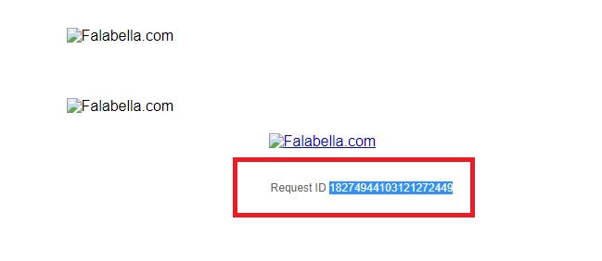 | N/A
TC003 | Intentar crear usuario, sin ingresar el Nombre. Entorno Chrome | Apellido: Test Email:testeando@yopmail.com Clave:testtest Confirmar clave:testtest País de residencia: Argentina N° de documento: 38999321 Género: Hombre Fecha de nacimiento: 17/08/1974 Celular: 1138442345 | El usuario no debe estar registrado, tampoco logueado | MEDIA | Negativo | 1. Ingresar al siguiente URL: https://secure.falabella.com.ar/falabella-ar/myaccount/register.jsp?CJSESSIONID=6ovKyMizQXwmMcGtNej45EEo.node3205&CURRENCYCODE=ARS&fromPage=&DPSLogout=true 2.Dejar Vacio el Campo "Nombre" 3.Ingresar Apellido 4.Ingresar Email 5.Ingresar Contraseña 6.Ingresar Nuevamente la Contraseña 7.Seleccionar Pais De Residencia 8.Ingresar Numero De Documento 9. Seleccionar Genero 10. Seleccionar Fecha de Nacimiento 11. Ingresar Numero de Celular 12. Aceptar Terminos Y Condiciones. 13. Hacer Click en Guardar | El sistema deberia indicar que no se puede continuar si el campo "nombre" esta vacio | Aprobado | Se muestra mensaje "Debes completar el campo Nombre" | N/A | Req-Fun001: Crear usuario en Falabella | 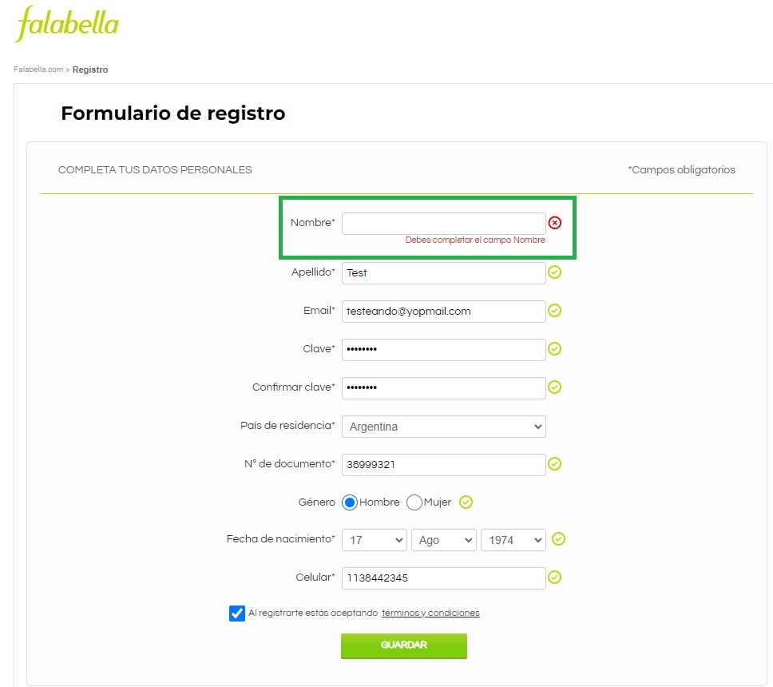 | N/A
TC004 | Intentar crear usuario, sin ingresar el Apellido. Entorno Chrome | Nombre: Esteban Email:testeando@yopmail.com Clave:testtest Confirmar clave:testtest País de residencia: Argentina N° de documento: 38999321 Género: Hombre Fecha de nacimiento: 17/08/1974 Celular: 1138442345 | El usuario no debe estar registrado, tampoco logueado | MEDIA | Negativo | 1. Ingresar al siguiente URL: https://secure.falabella.com.ar/falabella-ar/myaccount/register.jsp?CJSESSIONID=6ovKyMizQXwmMcGtNej45EEo.node3205&CURRENCYCODE=ARS&fromPage=&DPSLogout=true 2.Ingresar Nombre 3.Dejar Vacio el Campo "Apellido" 4.Ingresar Email 5.Ingresar Contraseña 6.Ingresar Nuevamente la Contraseña 7.Seleccionar Pais De Residencia 8.Ingresar Numero De Documento 9. Seleccionar Genero 10. Seleccionar Fecha de Nacimiento 11. Ingresar Numero de Celular 12. Aceptar Terminos Y Condiciones. 13. Hacer Click en Guardar | El sistema deberia indicar que no se puede continuar si el campo "Apellido" esta vacio | Aprobado | Se muestra mensaje "Debes completar el campo Apellido paterno" | N/A | Req-Fun001: Crear usuario en Falabella | 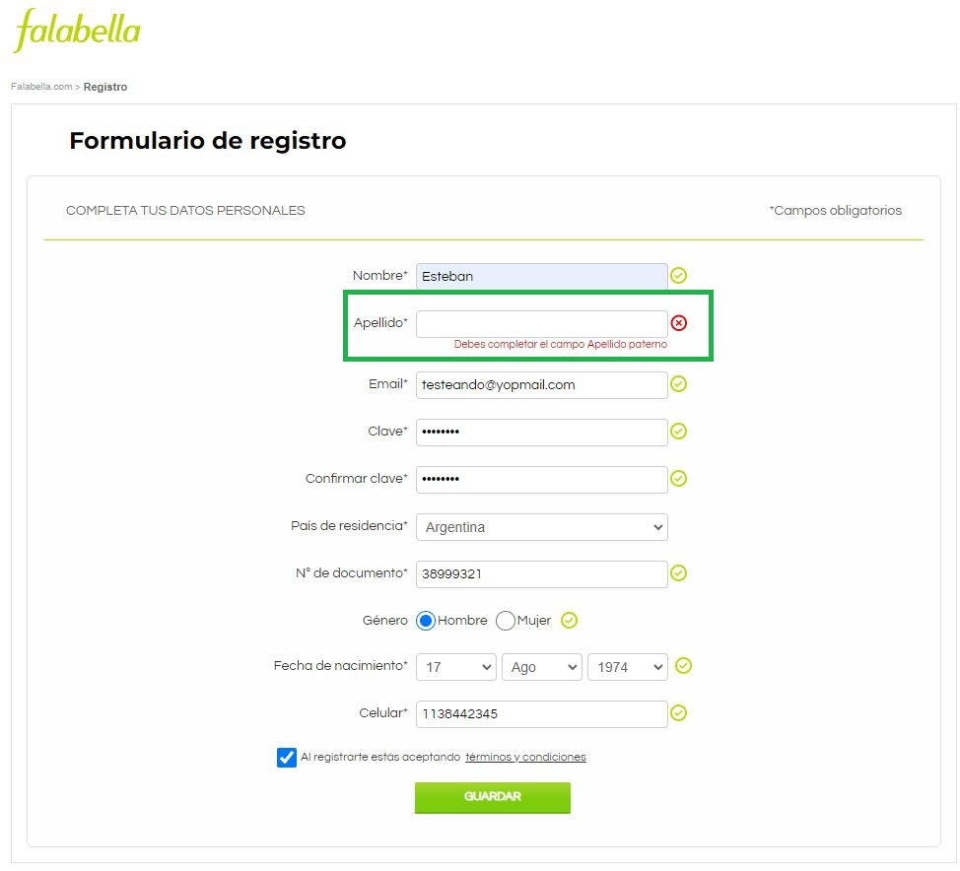 | N/A
TC005 | Intentar crear usuario, sin ingresar el Email. Entorno Chrome | Nombre: Esteban Apellido: Test Clave:testtest Confirmar clave:testtest País de residencia: Argentina N° de documento: 38999321 Género: Hombre Fecha de nacimiento: 17/08/1974 Celular: 1138442345 | El usuario no debe estar registrado, tampoco logueado | MEDIA | Negativo | 1. Ingresar al siguiente URL: https://secure.falabella.com.ar/falabella-ar/myaccount/register.jsp?CJSESSIONID=6ovKyMizQXwmMcGtNej45EEo.node3205&CURRENCYCODE=ARS&fromPage=&DPSLogout=true 2.Ingresar Nombre 3.Ingresar Apellido 4.Dejar Vacio el Campo "Email" 5.Ingresar Contraseña 6.Ingresar Nuevamente la Contraseña 7.Seleccionar Pais De Residencia 8.Ingresar Numero De Documento 9. Seleccionar Genero 10. Seleccionar Fecha de Nacimiento 11. Ingresar Numero de Celular 12. Aceptar Terminos Y Condiciones. 13. Hacer Click en Guardar | El sistema deberia indicar que no se puede continuar si el campo "Email" esta vacio | Aprobado | Se muestra mensaje "Debes completar el campo E-mail" | N/A | Req-Fun001: Crear usuario en Falabella | 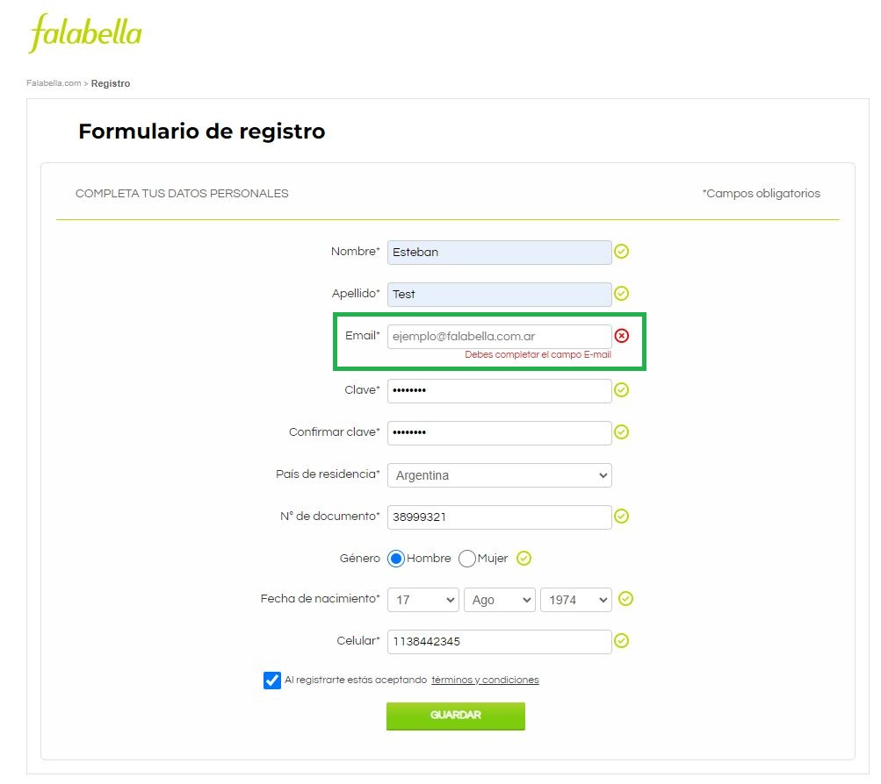 | N/A
TC006 | Intentar crear usuario, sin ingresar el Clave. Entorno Chrome | Nombre: Esteban Apellido: Test Email:testeando@yopmail.com Confirmar clave:testtest País de residencia: Argentina N° de documento: 38999321 Género: Hombre Fecha de nacimiento: 17/08/1974 Celular: 1138442345 | El usuario no debe estar registrado, tampoco logueado | MEDIA | Negativo | 1. Ingresar al siguiente URL: https://secure.falabella.com.ar/falabella-ar/myaccount/register.jsp?CJSESSIONID=6ovKyMizQXwmMcGtNej45EEo.node3205&CURRENCYCODE=ARS&fromPage=&DPSLogout=true 2.Ingresar Nombre 3.Ingresar Apellido 4.Ingresar Email 5.Dejar Vacio el campo "Clave" 6.Ingresar Nuevamente la Contraseña 7.Seleccionar Pais De Residencia 8.Ingresar Numero De Documento 9. Seleccionar Genero 10. Seleccionar Fecha de Nacimiento 11. Ingresar Numero de Celular 12. Aceptar Terminos Y Condiciones. 13. Hacer Click en Guardar | El sistema deberia indicar que no se puede continuar si el campo "Clave" esta vacio | Aprobado | Se muestra mensaje "La clave debe tener al menos 8 caracteres" | N/A | Req-Fun001: Crear usuario en Falabella | 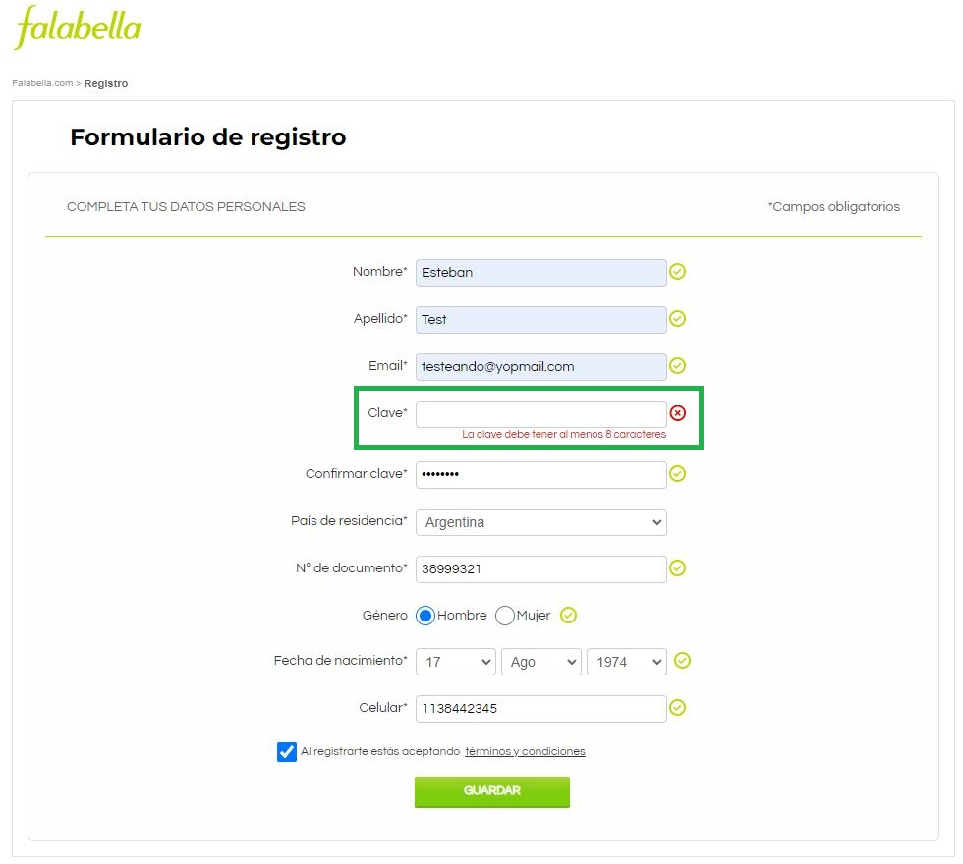 | N/A
TC007 | Intentar crear usuario, sin reingresar la Clave. Entorno Chrome | Nombre: Esteban Apellido: Test Email:testeando@yopmail.com Clave:testtest País de residencia: Argentina N° de documento: 38999321 Género: Hombre Fecha de nacimiento: 17/08/1974 Celular: 1138442345 | El usuario no debe estar registrado, tampoco logueado | MEDIA | Negativo | 1. Ingresar al siguiente URL: https://secure.falabella.com.ar/falabella-ar/myaccount/register.jsp?CJSESSIONID=6ovKyMizQXwmMcGtNej45EEo.node3205&CURRENCYCODE=ARS&fromPage=&DPSLogout=true 2.Ingresar Nombre 3.Ingresar Apellido 4.Ingresar Email 5.Ingresar Contraseña 6.Dejar Vacio el campo "Reingrese clave" 7.Seleccionar Pais De Residencia 8.Ingresar Numero De Documento 9. Seleccionar Genero 10. Seleccionar Fecha de Nacimiento 11. Ingresar Numero de Celular 12. Aceptar Terminos Y Condiciones. 13. Hacer Click en Guardar | El sistema deberia indicar que no se puede continuar si el campo "Reingrese Clave" esta vacio | Aprobado | Se muestra mensaje "La clave ingresada no coincide" | N/A | Req-Fun001: Crear usuario en Falabella | 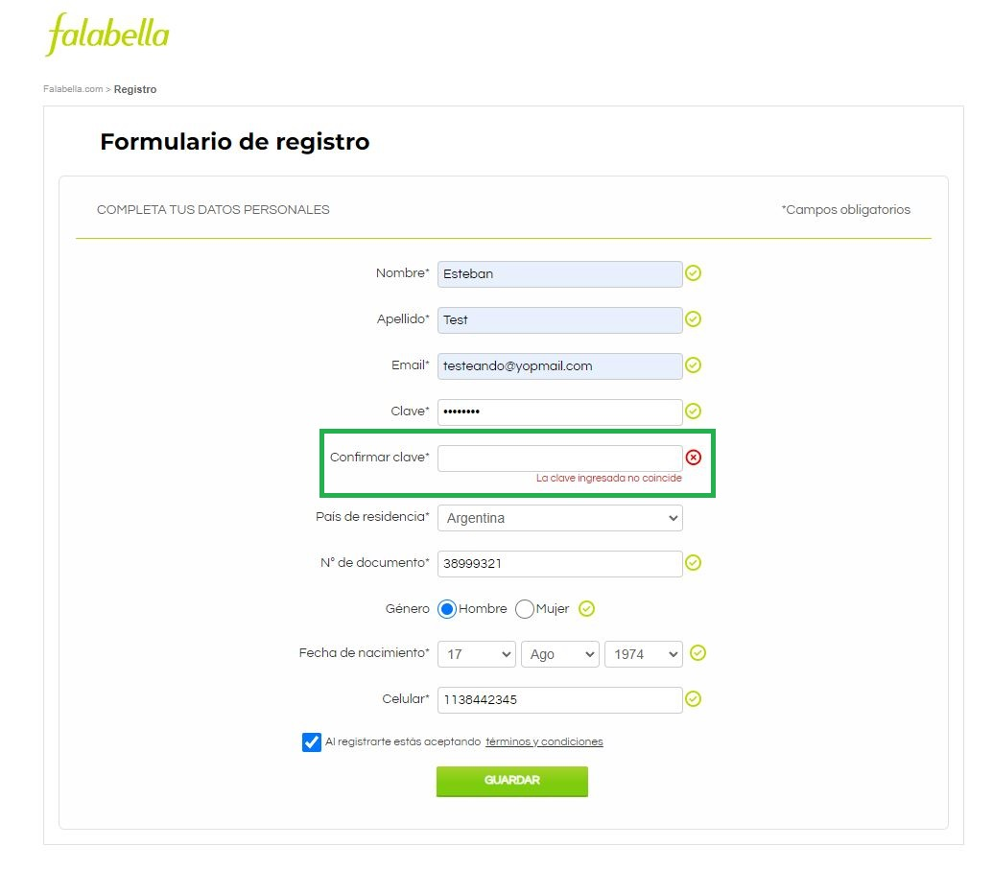 | N/A
TC008 | Intentar crear usuario, sin seleccionar el pais de residencia. Entorno Chrome | Nombre: Esteban Apellido: Test Email:testeando@yopmail.com Clave:testtest Confirmar clave:sdfghjkl N° de documento: 38999321 Género: Hombre Fecha de nacimiento: 17/08/1974 Celular: 1138442345 | El usuario no debe estar registrado, tampoco logueado | MEDIA | Negativo | 1. Ingresar al siguiente URL: https://secure.falabella.com.ar/falabella-ar/myaccount/register.jsp?CJSESSIONID=6ovKyMizQXwmMcGtNej45EEo.node3205&CURRENCYCODE=ARS&fromPage=&DPSLogout=true 2.Ingresar Nombre 3.Ingresar Apellido 4.Ingresar Email 5.Ingresar Contraseña 6.Ingresar Nuevamente la Contraseña 7.No Seleccionar Ningun Pais De Residencia 8.Ingresar Numero De Documento 9. Seleccionar Genero 10. Seleccionar Fecha de Nacimiento 11. Ingresar Numero de Celular 12. Aceptar Terminos Y Condiciones. 13. Hacer Click en Guardar | El sistema deberia indicar que no se puede continuar sin seleccionar "Paise De Residencia" | Aprobado | No es posible dejarlo Vacio, el Pais de residencia es autocompletado segun la ubicación del IP | N/A | Req-Fun001: Crear usuario en Falabella | 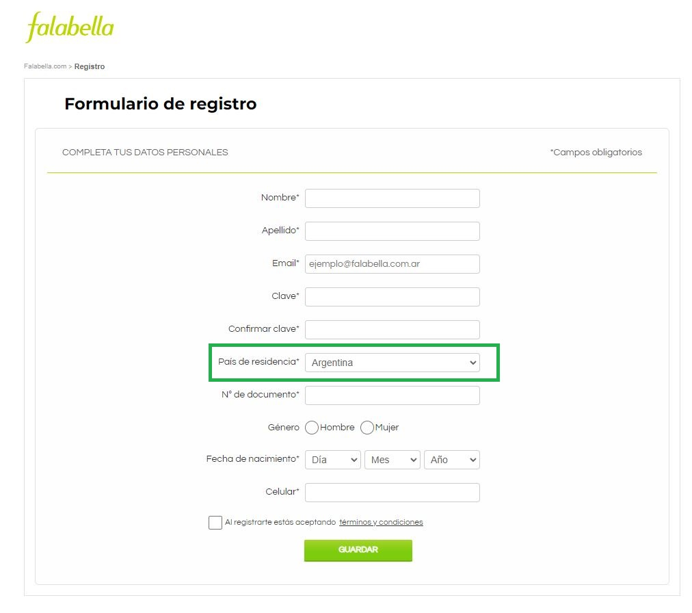 | N/A
TC009 | Intentar crear usuario, sin ingresar el numero de documento. Entorno Chrome | Nombre: Esteban Apellido: Test Email:testeando@yopmail.com Clave:testtest Confirmar clave:testtest País de residencia: Argentina N° de documento: 38999321 Género: Hombre Fecha de nacimiento: 17/08/1974 Celular: 1138442345 | El usuario no debe estar registrado, tampoco logueado | MEDIA | Negativo | 1. Ingresar al siguiente URL: https://secure.falabella.com.ar/falabella-ar/myaccount/register.jsp?CJSESSIONID=6ovKyMizQXwmMcGtNej45EEo.node3205&CURRENCYCODE=ARS&fromPage=&DPSLogout=true 2.Ingresar Nombre 3.Ingresar Apellido 4.Ingresar Email 5.Ingresar Contraseña 6.Ingresar Nuevamente la Contraseña 7.Seleccionar Pais De Residencia 8.Dejar el campo "Numero de documento" vacio 9. Seleccionar Genero 10. Seleccionar Fecha de Nacimiento 11. Ingresar Numero de Celular 12. Aceptar Terminos Y Condiciones. 13. Hacer Click en Guardar | El sistema deberia indicar que no se puede continuar si el campo nombre esta vacio | Aprobado | Se muestra mensaje "Debes ingresar un dni" | N/A | Req-Fun001: Crear usuario en Falabella | 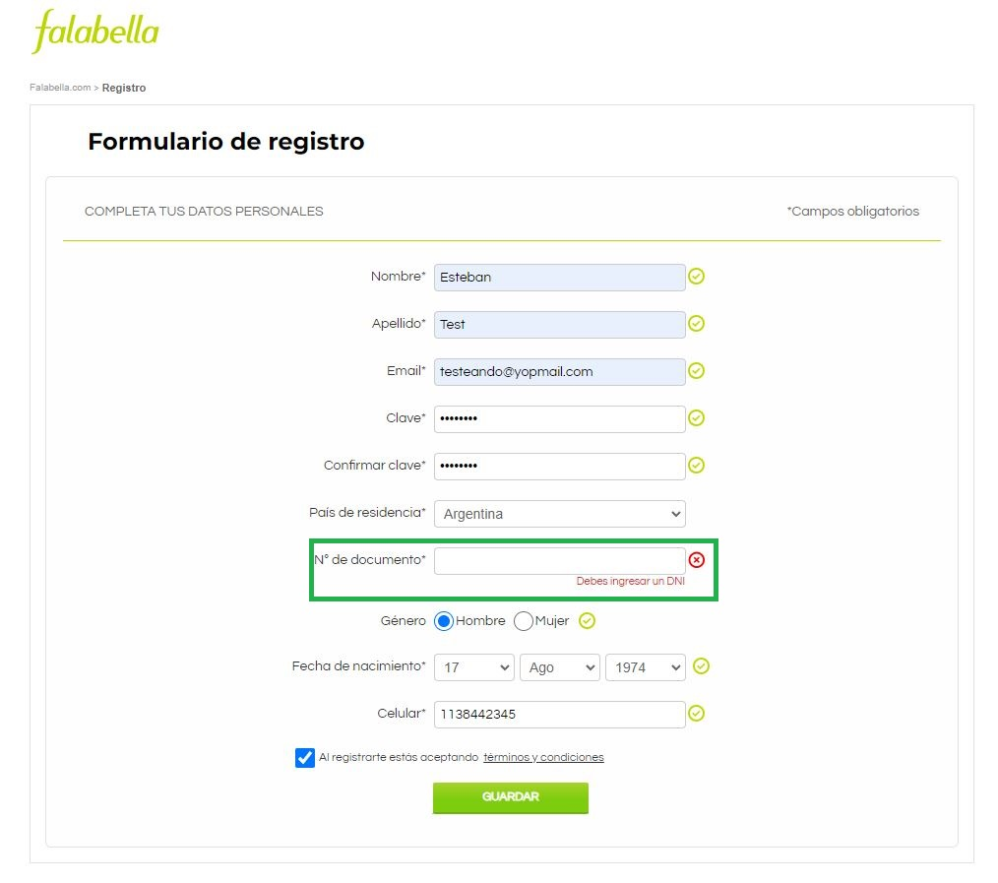 | N/A
TC010 | Intentar crear usuario, sin seleccionar el genero. Entorno Chrome | Nombre: Esteban Apellido: Test Email:testeando@yopmail.com Clave:testtest Confirmar clave:testtest N° de documento: 38999321 Género: Hombre Fecha de nacimiento: 17/08/1974 Celular: 1138442345 | El usuario no debe estar registrado, tampoco logueado | MEDIA | Negativo | 1. Ingresar al siguiente URL: https://secure.falabella.com.ar/falabella-ar/myaccount/register.jsp?CJSESSIONID=6ovKyMizQXwmMcGtNej45EEo.node3205&CURRENCYCODE=ARS&fromPage=&DPSLogout=true 2.Ingresar Nombre 3.Ingresar Apellido 4.Ingresar Email 5.Ingresar Contraseña 6.Ingresar Nuevamente la Contraseña 7.Seleccionar Pais De Residencia 8.Ingresar Numero De Documento 9.No seleccionar Genero 10. Seleccionar Fecha de Nacimiento 11. Ingresar Numero de Celular 12. Aceptar Terminos Y Condiciones. 13. Hacer Click en Guardar | El sistema deberia indicar que no se puede continuar si el campo nombre esta vacio | Aprobado | Se muestra mensaje "Debes seleccionar género" | N/A | Req-Fun001: Crear usuario en Falabella | 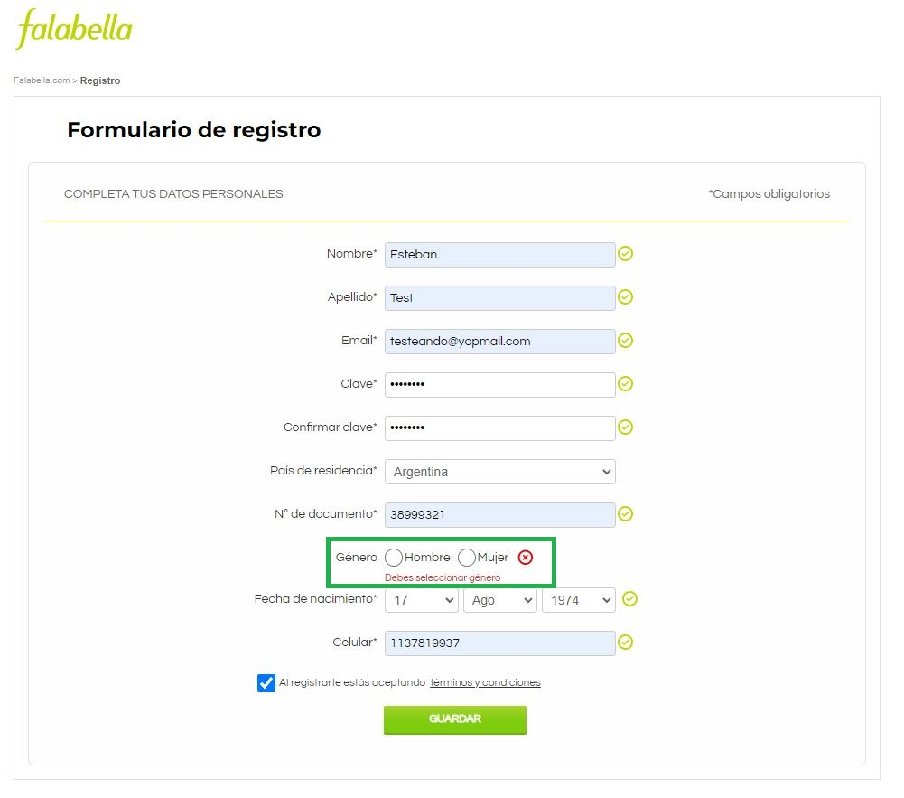 | N/A
TC011 | Intentar crear usuario, sin seleccionar la fecha de nacimiento. Entorno Chrome | Nombre: Esteban Apellido: Test Email:testeando@yopmail.com Clave:testtest Confirmar clave:testtest País de residencia: Argentina Género: Hombre Fecha de nacimiento: 17/08/1974 Celular: 1138442345 | El usuario no debe estar registrado, tampoco logueado | MEDIA | Negativo | 1. Ingresar al siguiente URL: https://secure.falabella.com.ar/falabella-ar/myaccount/register.jsp?CJSESSIONID=6ovKyMizQXwmMcGtNej45EEo.node3205&CURRENCYCODE=ARS&fromPage=&DPSLogout=true 2.Ingresar Nombre 3.Ingresar Apellido 4.Ingresar Email 5.Ingresar Contraseña 6.Ingresar Nuevamente la Contraseña 7.Seleccionar Pais De Residencia 8.Ingresar Numero De Documento 9. Seleccionar Genero 10. No Seleccionar Fecha de Nacimiento. 11. Ingresar Numero de Celular 12. Aceptar Terminos Y Condiciones. 13. Hacer Click en Guardar | El sistema deberia indicar que no se puede continuar si el campo nombre esta vacio | Aprobado | Se muestra mensaje "Debes escoger una fecha de nacimiento(dia,mes,año)" | N/A | Req-Fun001: Crear usuario en Falabella | 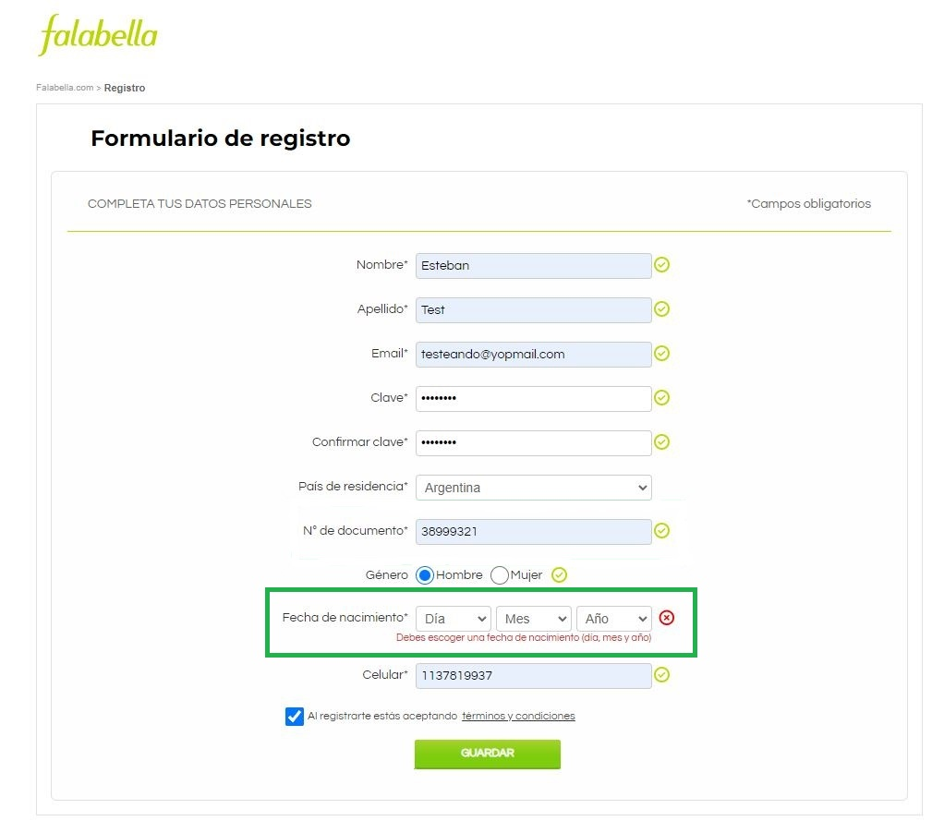 | N/A
TC012 | Intentar crear usuario, sin ingresar el numero celular. Entorno Chrome | Nombre: Esteban Apellido: Test Email:testeando@yopmail.com Clave:testtest Confirmar clave:testtest País de residencia: Argentina N° de documento: 38999321 Género: Hombre Fecha de nacimiento: 17/08/1974 | El usuario no debe estar registrado, tampoco logueado | MEDIA | Negativo | 1. Ingresar al siguiente URL: https://secure.falabella.com.ar/falabella-ar/myaccount/register.jsp?CJSESSIONID=6ovKyMizQXwmMcGtNej45EEo.node3205&CURRENCYCODE=ARS&fromPage=&DPSLogout=true 2.Ingresar Nombre 3.Ingresar Apellido 4.Ingresar Email 5.Ingresar Contraseña 6.Ingresar Nuevamente la Contraseña 7.Seleccionar Pais De Residencia 8.Ingresar Numero De Documento 9. Seleccionar Genero 10. Seleccionar Fecha de Nacimiento 11. Dejar Vacio el Campo "Celular" 12. Aceptar Terminos Y Condiciones. 13. Hacer Click en Guardar | El sistema deberia indicar que no se puede continuar si el campo nombre esta vacio | Aprobado | Se muestra mensaje "Debes ingresar un celular" | N/A | Req-Fun001: Crear usuario en Falabella | 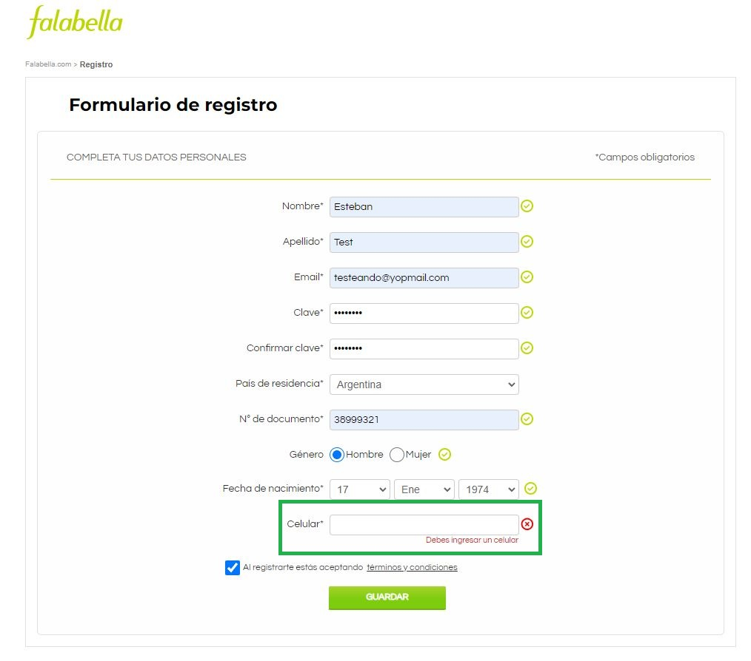 | N/A
TC013 | Intentar crear usuario, sin aceptar Terminos Y Condiciones. Entorno Chrome | Nombre: Esteban Apellido: Test Email:testeando@yopmail.com Clave:testtest Confirmar clave:testtest País de residencia: Argentina N° de documento: 38999321 Género: Hombre Fecha de nacimiento: 17/08/1974 Celular: 1138442345 | El usuario no debe estar registrado, tampoco logueado | MEDIA | Negativo | 1. Ingresar al siguiente URL: https://secure.falabella.com.ar/falabella-ar/myaccount/register.jsp?CJSESSIONID=6ovKyMizQXwmMcGtNej45EEo.node3205&CURRENCYCODE=ARS&fromPage=&DPSLogout=true 2.Ingresar Nombre 3.Ingresar Apellido 4.Ingresar Email 5.Ingresar Contraseña 6.Ingresar Nuevamente la Contraseña 7.Seleccionar Pais De Residencia 8.Ingresar Numero De Documento 9. Seleccionar Genero 10. Seleccionar Fecha de Nacimiento 11. Ingresar Numero de Celular 12. Sin Aceptar Terminos y condiciones. 13. Hacer Click en Guardar | El sistema deberia indicar que no se puede continuar si el campo nombre esta vacio | Aprobado | Se muestra mensaje "Debes aceptar los términos y condiciones para poder registrarse" | N/A | 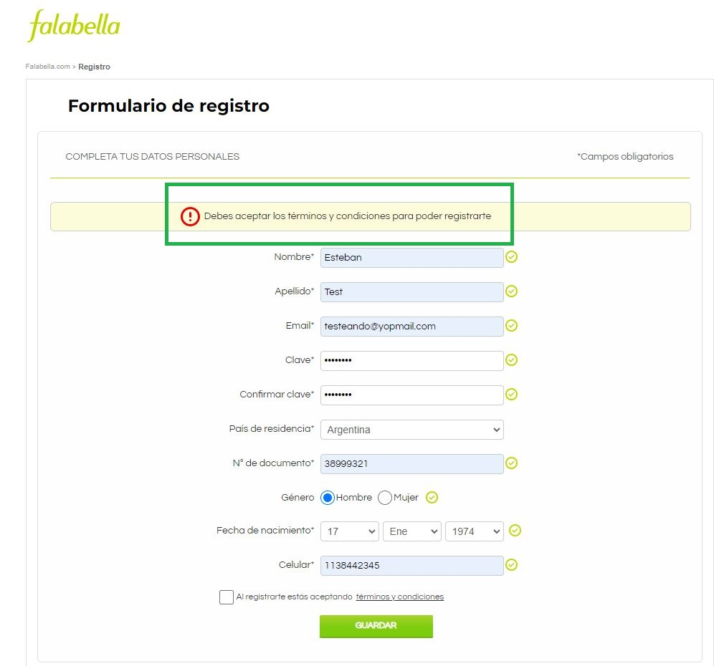 Req-Fun001: Crear usuario en Falabella |  | N/A
TC014 | Intentar crear usuario, ingresando en numero de documento 5 caracteres numericos. Entorno Chrome | Nombre: Esteban Apellido: Test Email:testeando@yopmail.com Clave:testtest Confirmar clave:testtest País de residencia: Argentina N° de documento: 38999 Género: Hombre Fecha de nacimiento: 17/08/1974 Celular: 1138442345 | El usuario no debe estar registrado, tampoco logueado | MEDIA | Negativo | 1. Ingresar al siguiente URL: https://secure.falabella.com.ar/falabella-ar/myaccount/register.jsp?CJSESSIONID=6ovKyMizQXwmMcGtNej45EEo.node3205&CURRENCYCODE=ARS&fromPage=&DPSLogout=true 2.Ingresar Nombre 3.Ingresar Apellido 4.Ingresar Email 5.Ingresar Contraseña 6.Ingresar Nuevamente la Contraseña 7.Seleccionar Pais De Residencia 8.Ingresar Numero De Documento 9. Seleccionar Genero 10. Seleccionar Fecha de Nacimiento 11. Ingresar Numero de Celular 12. Aceptar Terminos Y Condiciones. 13. Hacer Click en Guardar | El sistema deberia indicar que un numero de documento valido tiene que tener entre 6 y 8 caracteres y no deberia dejar continuar con el registro. | Fallido | Usuario Creado con el siguiente Request ID: 18274944103121272231 | Se envia un correo electronico donde se da la Bienvenida e indicaciones de como activar la cuenta. | Req-Fun001: Crear usuario en Falabella | 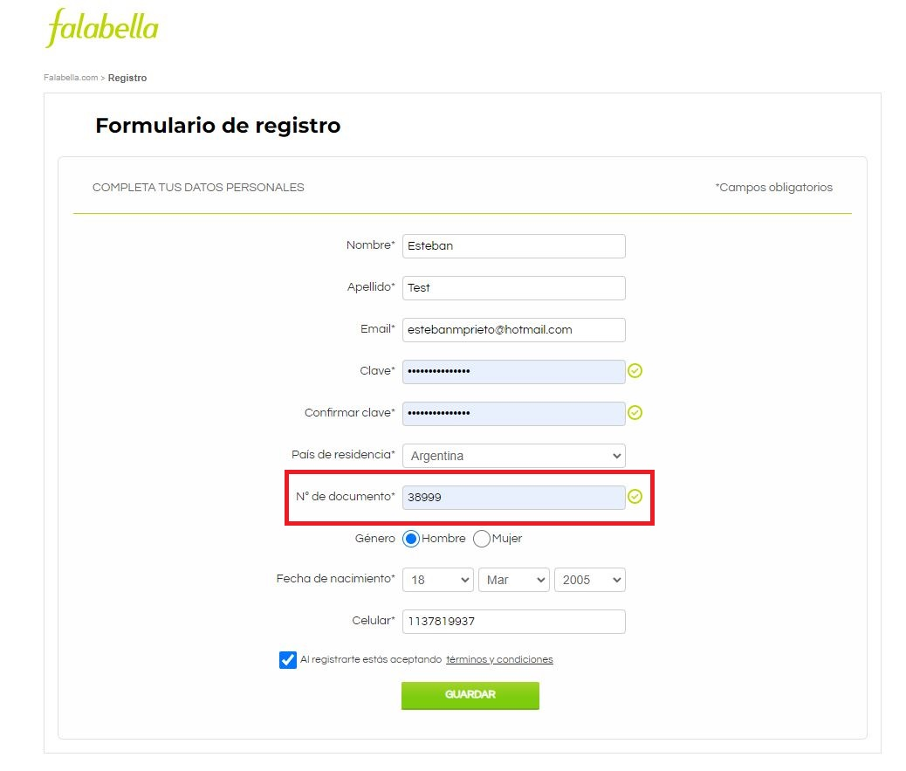 | N/A
TC015 | Intentar crear usuario, ingresando en numero de documento 9 caracteres numericos. Entorno Chrome | Nombre: Esteban Apellido: Test Email:testeando@yopmail.com Clave:testtest Confirmar clave:testtest País de residencia: Argentina N° de documento: 389993213 Género: Hombre Fecha de nacimiento: 17/08/1974 Celular: 1138442345 | El usuario no debe estar registrado, tampoco logueado | MEDIA | Negativo | 1. Ingresar al siguiente URL: https://secure.falabella.com.ar/falabella-ar/myaccount/register.jsp?CJSESSIONID=6ovKyMizQXwmMcGtNej45EEo.node3205&CURRENCYCODE=ARS&fromPage=&DPSLogout=true 2.Ingresar Nombre 3.Ingresar Apellido 4.Ingresar Email 5.Ingresar Contraseña 6.Ingresar Nuevamente la Contraseña 7.Seleccionar Pais De Residencia 8.Ingresar Numero De Documento 9. Seleccionar Genero 10. Seleccionar Fecha de Nacimiento 11. Ingresar Numero de Celular 12. Aceptar Terminos Y Condiciones. 13. Hacer Click en Guardar | El sistema no deberia permitir escribir mas de 8 caracteres numericos. | Aprobado | El sistema no permite escribir mas de 8 caracteres numericos. | N/A | Req-Fun001: Crear usuario en Falabella |  | N/A
TC016 | Intentar crear usuario, ingresando en numero de celular 1 carácter numerico. Entorno Chrome | Nombre: Esteban Apellido: Test Email:testeando@yopmail.com Clave:testtest Confirmar clave:testtest País de residencia: Argentina N° de documento: 38999321 Género: Hombre Fecha de nacimiento: 17/08/1974 Celular: 2 | El usuario no debe estar registrado, tampoco logueado | MEDIA | Negativo | 1. Ingresar al siguiente URL: https://secure.falabella.com.ar/falabella-ar/myaccount/register.jsp?CJSESSIONID=6ovKyMizQXwmMcGtNej45EEo.node3205&CURRENCYCODE=ARS&fromPage=&DPSLogout=true 2.Ingresar Nombre 3.Ingresar Apellido 4.Ingresar Email 5.Ingresar Contraseña 6.Ingresar Nuevamente la Contraseña 7.Seleccionar Pais De Residencia 8.Ingresar Numero De Documento 9. Seleccionar Genero 10. Seleccionar Fecha de Nacimiento 11. Ingresar Numero de Celular 12. Aceptar Terminos Y Condiciones. 13. Hacer Click en Guardar | El sistema deberia indicar que el numero de celular no tiene un formato valido | Fallido | Si bien se indica que el formato es invalido la regla de nogocio no se cumple y se crea el usuario con el siguiente Request ID: 18274944103121272815 | Se envia un correo electronico donde se da la Bienvenida e indicaciones de como activar la cuenta. | Req-Fun001: Crear usuario en Falabella | 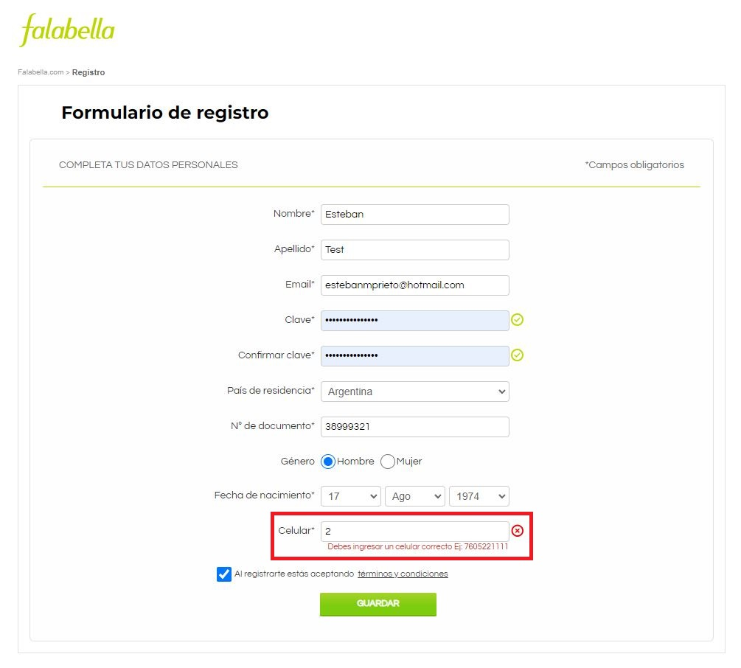 | N/A
TC017 | Intentar crear usuario, ingresando un email invalido. Entorno Chrome | Nombre: Esteban Apellido: Test Email:testeando@yopmail.com3 Clave:testtest Confirmar clave:testtest País de residencia: Argentina N° de documento: 38999321 Género: Hombre Fecha de nacimiento: 17/08/1974 Celular: 1138442345 | El usuario no debe estar registrado, tampoco logueado | MEDIA | Negativo | 1. Ingresar al siguiente URL: https://secure.falabella.com.ar/falabella-ar/myaccount/register.jsp?CJSESSIONID=6ovKyMizQXwmMcGtNej45EEo.node3205&CURRENCYCODE=ARS&fromPage=&DPSLogout=true 2.Ingresar Nombre 3.Ingresar Apellido 4.Ingresar Email 5.Ingresar Contraseña 6.Ingresar Nuevamente la Contraseña 7.Seleccionar Pais De Residencia 8.Ingresar Numero De Documento 9. Seleccionar Genero 10. Seleccionar Fecha de Nacimiento 11. Ingresar Numero de Celular 12. Aceptar Terminos Y Condiciones. 13. Hacer Click en Guardar | El sistema deberia indicar que el mail no tiene un formato valido | Fallido | Usuario Creado con el siguiente Request ID: 18274944103121272915 | Se envia un correo electronico donde se da la Bienvenida e indicaciones de como activar la cuenta. | Req-Fun001: Crear usuario en Falabella | 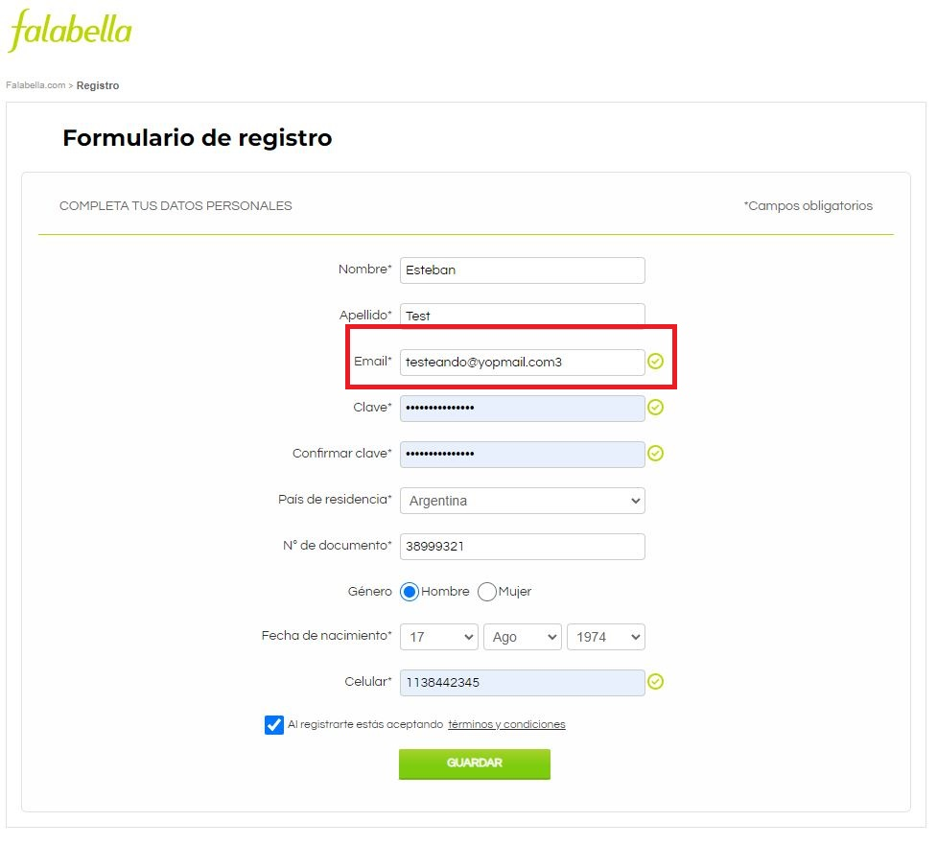 | N/A
TC017 | Intentar crear usuario, ingresando un email con 10500 caracteres. Entorno Chrome | Nombre: Esteban Apellido: Test Email:"Con 10500 caracteres" Clave:testtest Confirmar clave:testtest País de residencia: Argentina N° de documento: 38999321 Género: Hombre Fecha de nacimiento: 17/08/1974 Celular: 1138442345 | El usuario no debe estar registrado, tampoco logueado | ALTA | Negativo | 1. Ingresar al siguiente URL: https://secure.falabella.com.ar/falabella-ar/myaccount/register.jsp?CJSESSIONID=6ovKyMizQXwmMcGtNej45EEo.node3205&CURRENCYCODE=ARS&fromPage=&DPSLogout=true 2.Ingresar Nombre 3.Ingresar Apellido 4.Ingresar Email 5.Ingresar Contraseña 6.Ingresar Nuevamente la Contraseña 7.Seleccionar Pais De Residencia 8.Ingresar Numero De Documento 9. Seleccionar Genero 10. Seleccionar Fecha de Nacimiento 11. Ingresar Numero de Celular 12. Aceptar Terminos Y Condiciones. 13. Hacer Click en Guardar | El sistema no deberia permitir ingresar mas de 50 caracteres y deberia mostrar un mensaje "Se permiten hasta 50 caracteres" | Fallido | Usuario Creado con el siguiente Request ID: 18274944103121274515 | N/A | Req-Fun001: Crear usuario en Falabella | 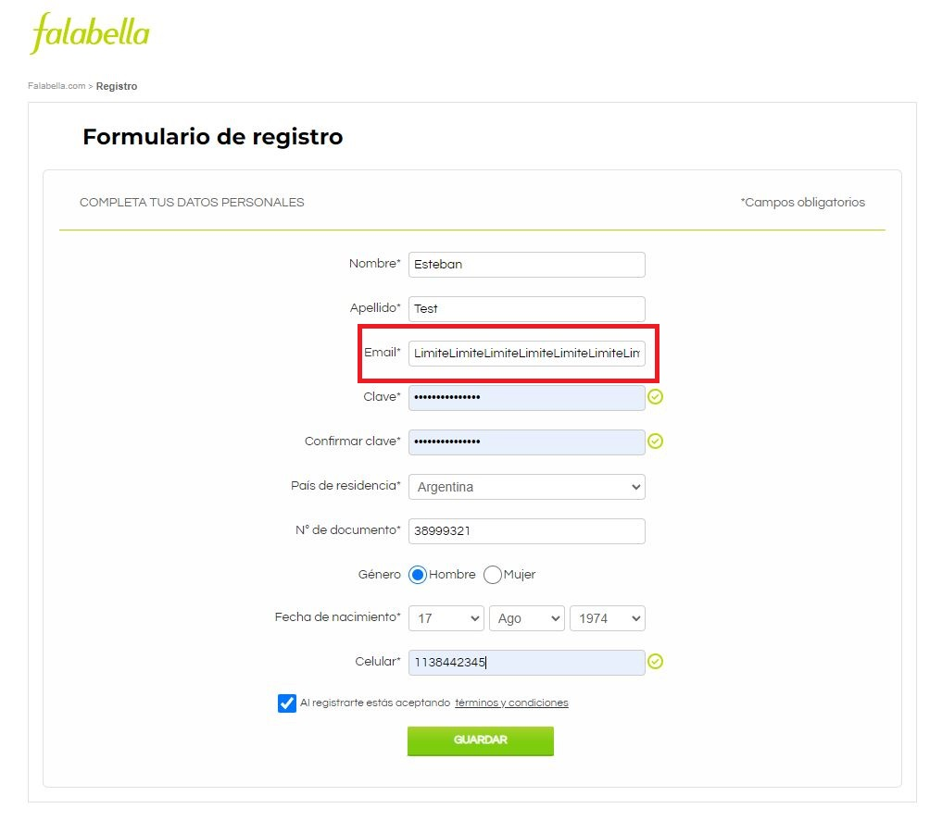 | N/A
TC018 | Intentar crear usuario, ingresando un nombre con 10500 caracteres. Entorno Chrome | Nombre: "Nombre con 10500 caracteres" Apellido: Test Email:testeando@yopmail.com Clave:testtest Confirmar clave:testtest País de residencia: Argentina N° de documento: 38999321 Género: Hombre Fecha de nacimiento: 17/08/1974 Celular: 1138442345 | El usuario no debe estar registrado, tampoco logueado | ALTA | Negativo | 1. Ingresar al siguiente URL: https://secure.falabella.com.ar/falabella-ar/myaccount/register.jsp?CJSESSIONID=6ovKyMizQXwmMcGtNej45EEo.node3205&CURRENCYCODE=ARS&fromPage=&DPSLogout=true 2.Ingresar Nombre 3.Ingresar Apellido 4.Ingresar Email 5.Ingresar Contraseña 6.Ingresar Nuevamente la Contraseña 7.Seleccionar Pais De Residencia 8.Ingresar Numero De Documento 9. Seleccionar Genero 10. Seleccionar Fecha de Nacimiento 11. Ingresar Numero de Celular 12. Aceptar Terminos Y Condiciones. 13. Hacer Click en Guardar | El sistema no deberia permitir ingresar mas de 50 caracteres y deberia mostrar un mensaje "Se permiten hasta 50 caracteres" | Fallido | Usuario Creado con el siguiente Request ID: 18274944103121277715 | N/A | Req-Fun001: Crear usuario en Falabella | 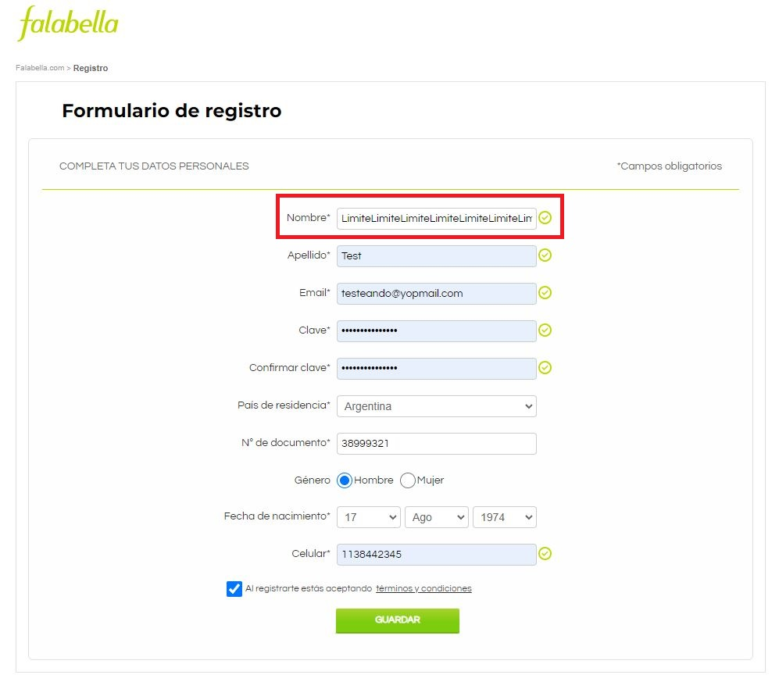 | N/A
TC019 | Intentar crear usuario, ingresando un Apellido con 10500 caracteres. Entorno Chrome | Nombre: Esteban Apellido: "Apellido con 10500 caracteres" Email:testeando@yopmail.com Clave:testtest Confirmar clave:testtest País de residencia: Argentina N° de documento: 38999321 Género: Hombre Fecha de nacimiento: 17/08/1974 Celular: 1138442345 | El usuario no debe estar registrado, tampoco logueado | ALTA | Negativo | 1. Ingresar al siguiente URL: https://secure.falabella.com.ar/falabella-ar/myaccount/register.jsp?CJSESSIONID=6ovKyMizQXwmMcGtNej45EEo.node3205&CURRENCYCODE=ARS&fromPage=&DPSLogout=true 2.Ingresar Nombre 3.Ingresar Apellido 4.Ingresar Email 5.Ingresar Contraseña 6.Ingresar Nuevamente la Contraseña 7.Seleccionar Pais De Residencia 8.Ingresar Numero De Documento 9. Seleccionar Genero 10. Seleccionar Fecha de Nacimiento 11. Ingresar Numero de Celular 12. Aceptar Terminos Y Condiciones. 13. Hacer Click en Guardar | El sistema no deberia permitir ingresar mas de 50 caracteres y deberia mostrar un mensaje "Se permiten hasta 50 caracteres" | Fallido | Usuario Creado con el siguiente Request ID: 18274944103121243715 | N/A | Req-Fun001: Crear usuario en Falabella | 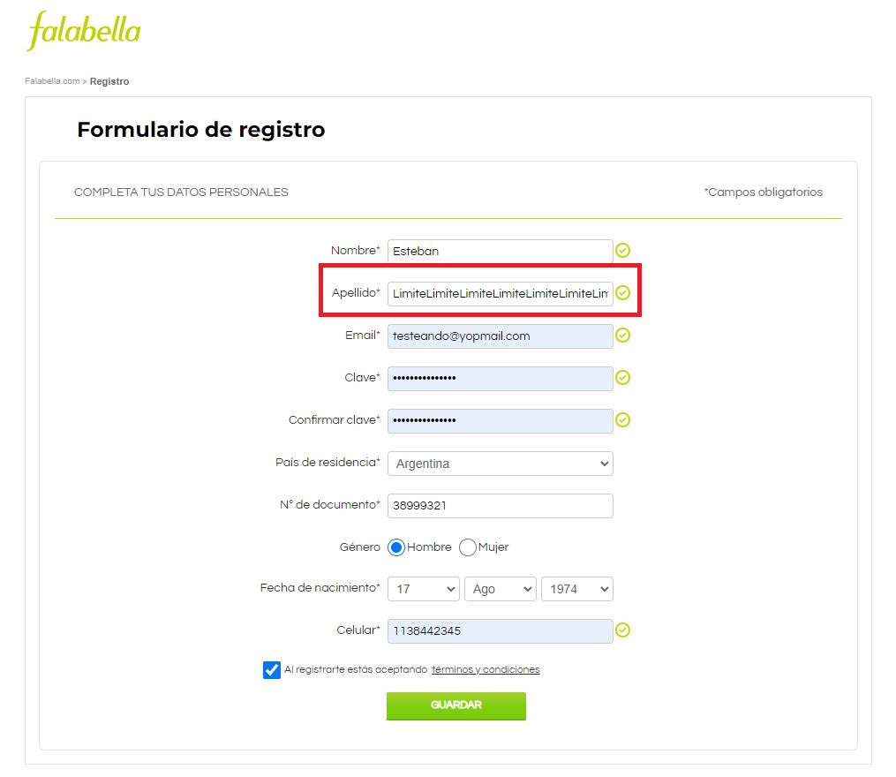 | N/A
TC020 | Intentar crear usuario, ingresando una contraseña con 10500 caracteres. Entorno Chrome | Nombre: Esteban Apellido: Test Email:testeando@yopmail.com Clave:"clave con 10500 caracteres" Confirmar clave:"clave con 10500 caracteres" País de residencia: Argentina N° de documento: 38999321 Género: Hombre Fecha de nacimiento: 17/08/1974 Celular: 1138442345 | El usuario no debe estar registrado, tampoco logueado | ALTA | Negativo | 1. Ingresar al siguiente URL: https://secure.falabella.com.ar/falabella-ar/myaccount/register.jsp?CJSESSIONID=6ovKyMizQXwmMcGtNej45EEo.node3205&CURRENCYCODE=ARS&fromPage=&DPSLogout=true 2.Ingresar Nombre 3.Ingresar Apellido 4.Ingresar Email 5.Ingresar Contraseña 6.Ingresar Nuevamente la Contraseña 7.Seleccionar Pais De Residencia 8.Ingresar Numero De Documento 9. Seleccionar Genero 10. Seleccionar Fecha de Nacimiento 11. Ingresar Numero de Celular 12. Aceptar Terminos Y Condiciones. 13. Hacer Click en Guardar | El sistema no deberia permitir ingresar mas de 50 caracteres y deberia mostrar un mensaje "Se permiten hasta 20 caracteres" | Fallido | Usuario Creado con el siguiente Request ID: 18274944103122323715 | N/A | Req-Fun001: Crear usuario en Falabella | 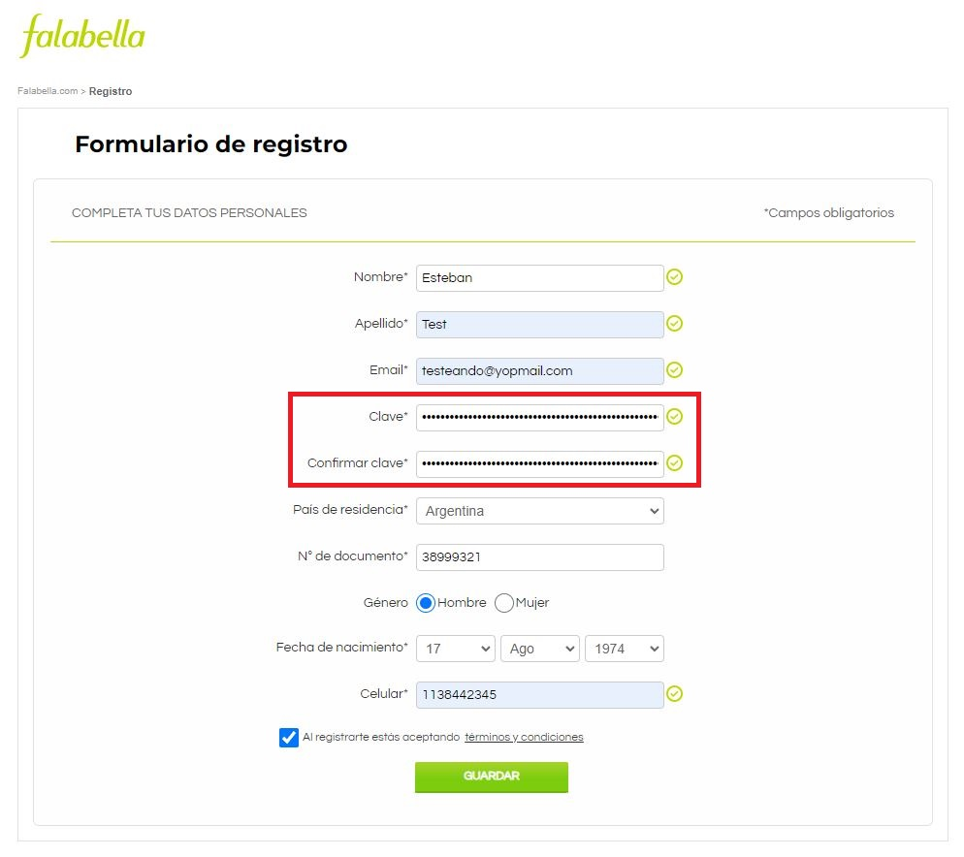 | N/A
TC021 | Verificar que se muestre un cartel con recomendaciones para crear una contraseña | N/A | El usuario no debe estar registrado, tampoco logueado | BAJA | Positivo | 1. Ingresar al siguiente URL: https://secure.falabella.com.ar/falabella-ar/myaccount/register.jsp?CJSESSIONID=6ovKyMizQXwmMcGtNej45EEo.node3205&CURRENCYCODE=ARS&fromPage=&DPSLogout=true 2. Parar el puntero del mouse sobre el campo clave | Se debe mostrar un cartel con el siguiente mensaje:"Te Recomendamos crear una contraseña segura incluyendo números,mayusculas o caracteres especiales" | Aprobado | Se muestra el mensaje: "Te Recomendamos crear una contraseña segura incluyendo números,mayusculas o caracteres especiales" | N/A | Req-Fun001: Crear usuario en Falabella | 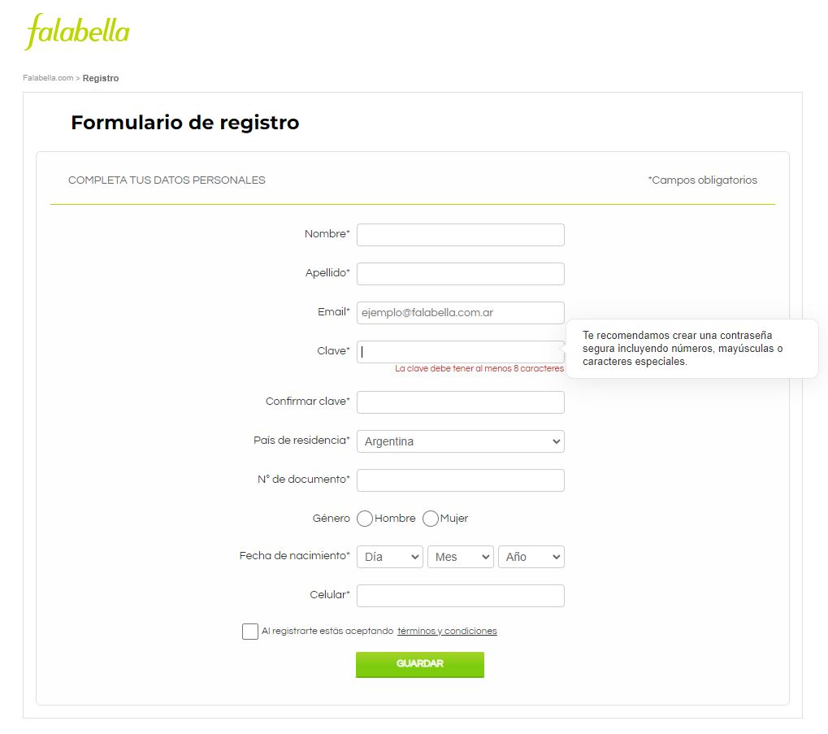 | N/A
TC022 | Verificar el funcionamiento de banner de Falabella | N/A | El usuario no debe estar registrado, tampoco logueado | BAJA | Positivo | 1. Ingresar al siguiente URL: https://secure.falabella.com.ar/falabella-ar/myaccount/register.jsp?CJSESSIONID=6ovKyMizQXwmMcGtNej45EEo.node3205&CURRENCYCODE=ARS&fromPage=&DPSLogout=true 2. Hacer click en banner de Falabella | deberia posicionarnos en la pagina HOME | Aprobado | Al hacer click nos posiciona en la pagina HOME | N/A | Req-Fun001: Crear usuario en Falabella | 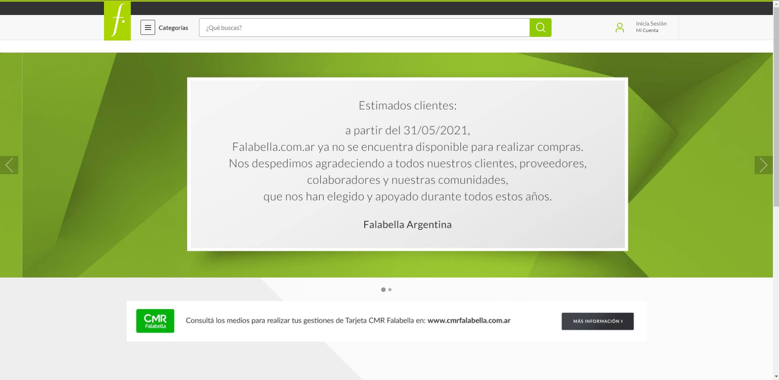 | N/A
TC023 | Verificar el funcionamiento del link text "Falabella" | N/A | El usuario no debe estar registrado, tampoco logueado | BAJA | Positivo | 1. Ingresar al siguiente URL: https://secure.falabella.com.ar/falabella-ar/myaccount/register.jsp?CJSESSIONID=6ovKyMizQXwmMcGtNej45EEo.node3205&CURRENCYCODE=ARS&fromPage=&DPSLogout=true 2. Hacer click en el Link Text "Falabella" | deberia posicionarnos en la pagina HOME | Aprobado | Al hacer click nos posiciona en la pagina HOME | N/A | Req-Fun001: Crear usuario en Falabella |  | N/A
TC024 | Verificar el funcionamiento del link text "terminos y condiciones" | N/A | El usuario no debe estar registrado, tampoco logueado | BAJA | Positivo | 1. Ingresar al siguiente URL: https://secure.falabella.com.ar/falabella-ar/myaccount/register.jsp?CJSESSIONID=6ovKyMizQXwmMcGtNej45EEo.node3205&CURRENCYCODE=ARS&fromPage=&DPSLogout=true 2. Hacer click en el Link Text "Terminos y condiciones" | deberia posicionarnos en la pagina Terminos y condiciones | Aprobado | Al hacer click nos posiciona en la pagina de Terminos y condiciones | N/A | Req-Fun001: Crear usuario en Falabella | 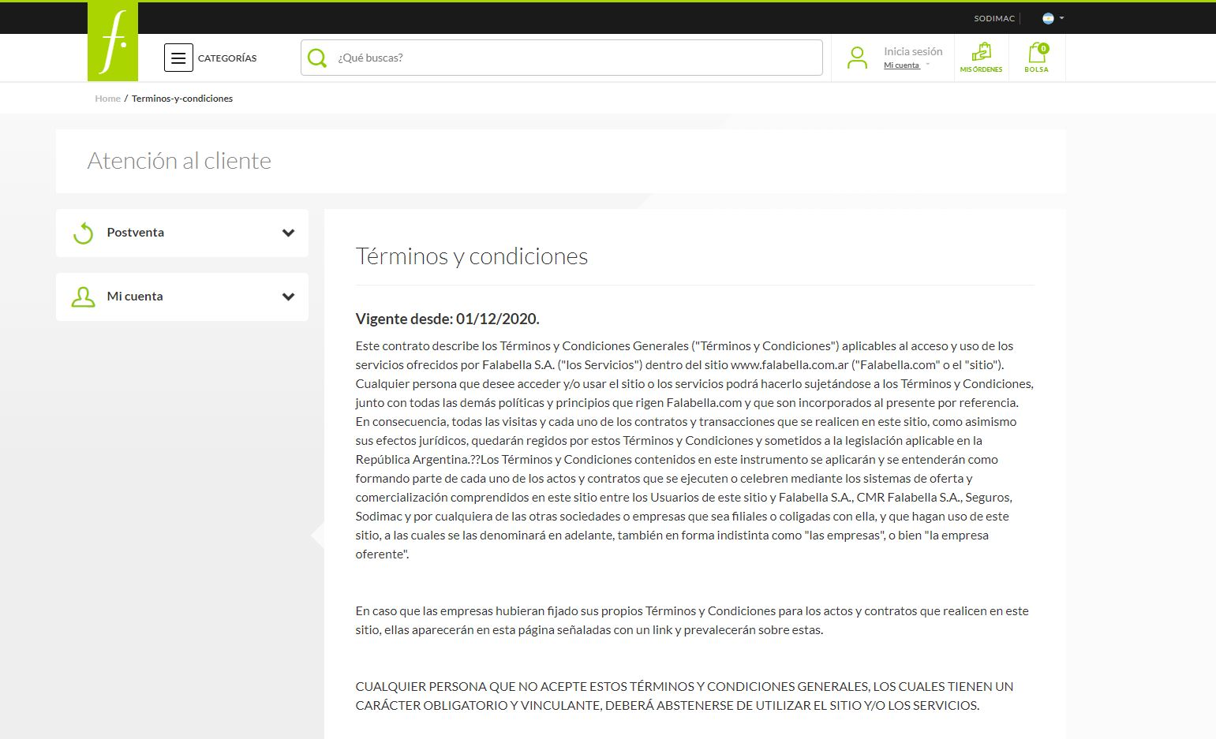 | N/A

